기본작업-1
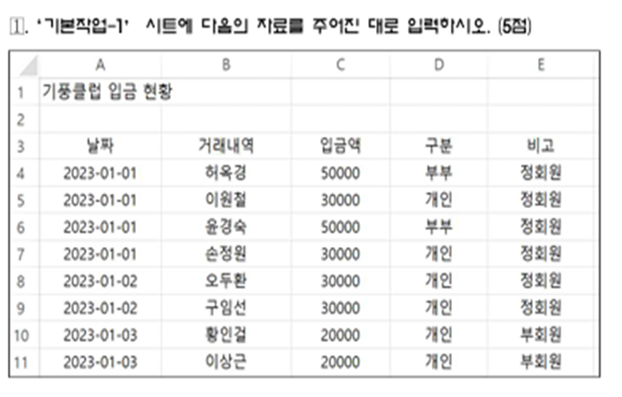
기풍클럽 입금 현황

기본작업-2
기풍클럽 입금 현황
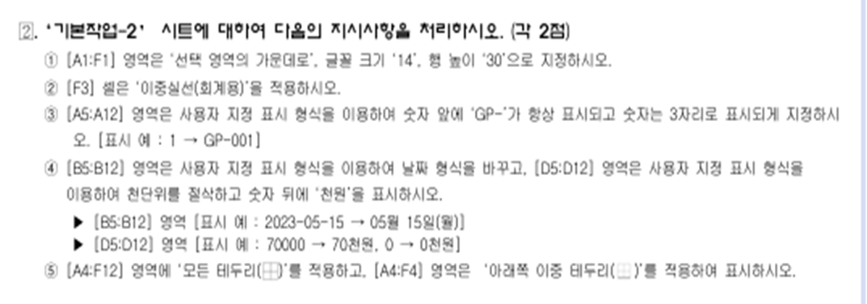
 |  |  |  | 합계 : | 260,000
번호 | 날짜 | 거래내역 | 입금액 | 구분 | 비고
1 | 2023-01-01 | 허옥경 | 50000 | 부부 | 정회원
2 | 2023-01-01 | 이원철 | 30000 | 개인 | 정회원
3 | 2023-01-01 | 윤경숙 | 50000 | 부부 | 정회원
4 | 2023-01-01 | 손정원 | 30000 | 개인 | 정회원
5 | 2023-01-02 | 오두환 | 30000 | 개인 | 정회원
6 | 2023-01-02 | 구임선 | 30000 | 개인 | 정회원
7 | 2023-01-03 | 황인걸 | 20000 | 개인
8 | 2023-01-03 | 이상근 | 20000 | 개인

계산작업
[표1] |  |  |  |  | [표2]
참가번호 | 성명 | 지역 | 종목 | 등급 | 팀 | 승 | 무 | 패 | 승률 | 비고
1 | 조병철 | 서울 | 개인 | A | KIA | 70 | 1 | 73 | 0.490
2 | 박미숙 | 부산 | 남복 | B | KT | 80 | 2 | 62 | 0.563
3 | 김익래 | 인천 | 여복 | D | LG | 87 | 2 | 55 | 0.613
4 | 나순주 | 대구 | 남복 | A | NC | 67 | 3 | 74 | 0.475
5 | 박준홍 | 서울 | 여복 | C | SSG | 88 | 4 | 52 | 0.629
6 | 조희숙 | 인천 | 개인 | D | 두산 | 60 | 2 | 82 | 0.423
7 | 김석환 | 부산 | 혼복 | B | 롯데 | 64 | 4 | 76 | 0.457
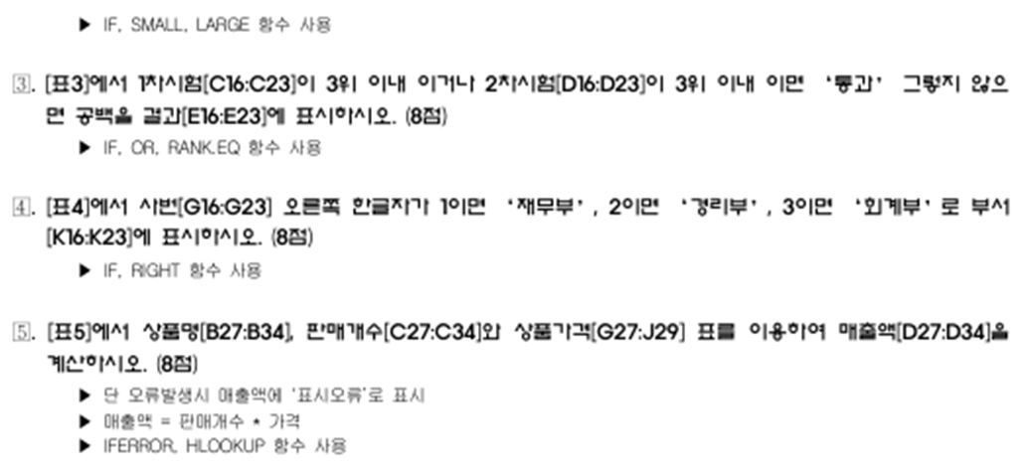
8 | 공은주 | 서울 | 남복 | A | 삼성 | 66 | 2 | 76 | 0.465
서울이 아닌 지역의 비율 |  |  |  |  | 키움 | 80 | 2 | 62 | 0.563
 |  |  |  |  | 한화 | 46 | 2 | 96 | 0.324

[표3] |  |  |  |  | [표4]
사번 | 직급 | 1차시험 | 2차시험 | 결과 | 사번 | 성명 | 전화번호 | 직급 | 부서
2001123 | 부장 | 77 | 58 |  | 2009213 | 안명숙 | 010-3078-**** | 대리
2012135 | 차장 | 50 | 60 |  | 2007411 | 조은정 | 010-1234-**** | 과장
2007123 | 과장 | 67 | 51 |  | 2003141 | 조주현 | 010-2589-**** | 차장
2009223 | 과장 | 91 | 85 |  | 2005551 | 이승렬 | 010-3695-**** | 과장
2011223 | 대리 | 97 | 76 |  | 2013343 | 조영관 | 010-3698-**** | 대리
2012135 | 대리 | 51 | 73 |  | 2011242 | 장성혁 | 010-1478-**** | 사원
2015223 | 사원 | 67 | 100 |  | 2013521 | 유경자 | 010-4561-**** | 사원
2016135 | 사원 | 56 | 69 |  | 2010432 | 이순복 | 010-4526-**** | 대리

[표5]
주문번호 | 상품명 | 판매개수 | 매출액 |  | [상품가격]
1 | 아메리카노 | 4 |  |  | 상품명 | 아메리카노 | 에스프레소 | 카페라떼
2 | 카페라떼 | 1 |  |  | 상품번호 | CO001 | CO002 | CO003
3 | 에스프레소 | 3 |  |  | 가격 | 3000 | 5000 | 4500
4 | 아메리카노 | 5
5 | 카페라떼 | 5
6 | 커피 | 2
7 | 카페라떼 | 5
8 | 아메리카노 | 12

분석작업-2
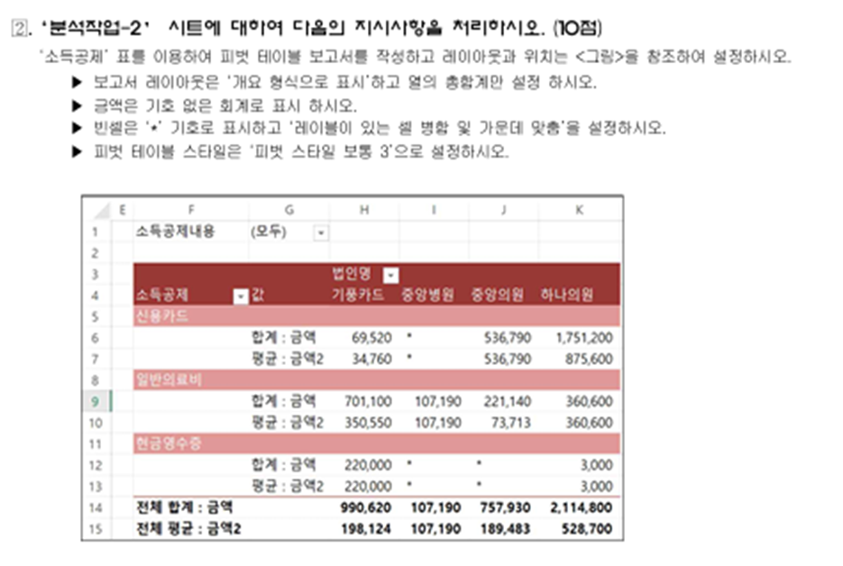
[표]소득공제
소득공제 | 소득공제내용 | 법인명 | 금액
일반의료비 | 간소화자료 | 기풍카드 | 612,700
신용카드 | 대중교통 | 하나의원 | 13,000
신용카드 | 대중교통 | 기풍카드 | 46,000
현금영수증 | 일반사용분 | 하나의원 | 3,000
신용카드 | 일반사용분 | 중앙의원 | 536,790
신용카드 | 일반사용분 | 하나의원 | 1,738,200
신용카드 | 대중교통 | 기풍카드 | 23,520
일반의료비 | 간소화자료 | 중앙의원 | 58,600
일반의료비 | 간소화자료 | 중앙의원 | 117,840
현금영수증 | 대중교통 | 기풍카드 | 220,000
일반의료비 | 간소화자료 | 중앙의원 | 44,700
일반의료비 | 간소화자료 | 기풍카드 | 88,400
일반의료비 | 간소화자료 | 중앙병원 | 107,190
일반의료비 | 간소화자료 | 하나의원 | 360,600

매크로작업
적용비율 | 봉사활동 |  | 40%
 | 기말고사 |  | 50%

이름 | 봉사활동 | 기말고사 | 평균
조병철 | 60 | 65
홍순양 | 86 | 77
김윤서 | 76 | 55
공은주 | 56 | 67
신은희 | 87 | 71
홍재근 | 98 | 87
김희원 | 79 | 60
김금선 | 89 | 97
이호춘 | 55 | 56

차트작업
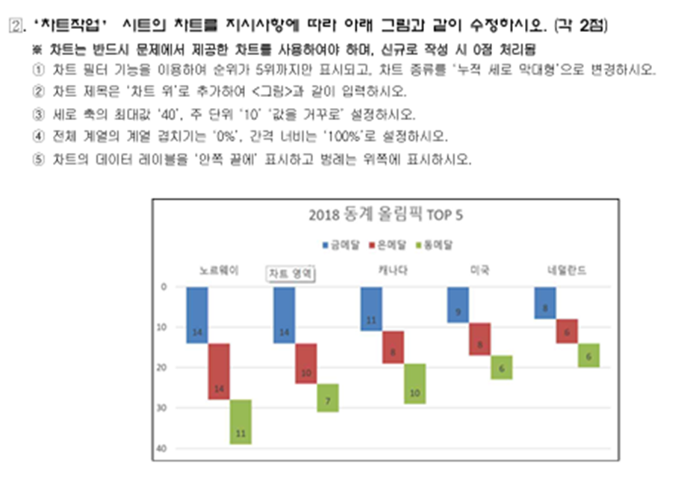
2018 동계 올림픽 순위

순위 | 국가 | 금메달 | 은메달 | 동메달
1 | 노르웨이 | 14 | 14 | 11
2 | 독일 | 14 | 10 | 7
3 | 캐나다 | 11 | 8 | 10
4 | 미국 | 9 | 8 | 6
5 | 네덜란드 | 8 | 6 | 6
6 | 스웨덴 | 7 | 6 | 1
7 | 대한민국 | 5 | 8 | 4
8 | 스위스 | 5 | 6 | 4
9 | 프랑스 | 5 | 4 | 6
10 | 오스트리아 | 5 | 3 | 6

